ПРОТОКОЛ
 КОМАНДНЫЙ ЗАЧЕТ ФЕСТИВАЛЯ ЛЫЖЕРОЛЛЕРНЫХ ДИСЦИПЛИН 2022
Итоговый протокол соревнований X этапа ФЛРД
«SWENOR SKATE» - сезон «лето-осень»
ОСНОВНАЯ НОМИНАЦИЯ - ЛЫЖЕРОЛЛЕРЫ
Дата проведения: 08 октября 2022 г.
Место проведения: ЮВАО г. Москвы, Парк 850-летия Москвы, Биатлонно-лыжный комплекс «Марьино», специализированная лыжероллерная трасса

№ п/п | Название команды | Логотип команды | Состав зачетных участников | Занятые места в группах | Очки | Сумма очков | Место
1 | ABST |  | Багрецов Сергей | 2 | 31 | 114 | IV

 |  |  | Удалов Евгений | 3 | 29

 |  |  | Орехов Сергей | 3 | 29

 |  |  | Трошин Денис | 6 | 25

2 | BozhenovSkiGroup |  | Васин Анатолий | 1 | 33 | 122 | II

 |  |  | Боженов Владимир | 2 | 31

 |  |  | Юркова Ольга | 3 | 29

 |  |  | Кузнецов Дмитрий | 3 | 29

3 | ГСОБ Лесная Троицк | 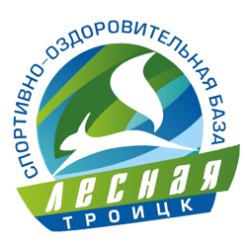 | Васенина Светлана | 1 | 33 | 128 | I

 |  |  | Королева Вера | 1 | 33

 |  |  | Морев Виктор | 2 | 31

 |  |  | Оленева Виктория | 2 | 31

4 | Клуб Манжосова |  | Исаев Иван | 2 | 31 | 114 | IV

 |  |  | Ямбаев Илья | 5 | 26

 |  |  | Зарецкий Александр | 5 | 26

 |  |  | Фролов Владислав | 2 | 31

5 | СК МарьиноМультиСпорт |   | Савельев Владимир | 1 | 33 | 119 | III

 |  |  | Ермишина Наталия | 2 | 31

 |  |  | Лозбинев Виктор | 3 | 29

 |  |  | Шварц Михаил | 5 | 26

6 | СпортВектор |  | Марченкова Евгения | 2 | 31 | 84 | VI

 |  |  | Крюк Павел | 4 | 27

 |  |  | Мельниченко Андрей | 5 | 26

7 | Dahusim |  | Исаев Алексей | 1 | 33

8 | МГТУ им. Н.Э. Баумана |  | Федотов Алексей | 2 | 31 | 56 | VIII

 |  |  | Сысоев Павел | 6 | 25

9 | YarSkiTeam |  | Шемякин Иван | 2 | 31 | 60 | VII

 |  |  | Шемякин Андрей | 3 | 29

10 | СШОР ЩЕЛКОВО | 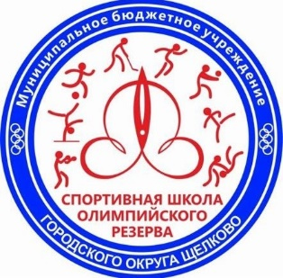 | Юдичева Ольга | 1 | 33

11 | CORSAC sport club |  | Малышев Антон | 13 | 18 | 44 | IX

 |  |  | Шевченко Ярослав | 5 | 26

12 | ДЮСШ Кольчугин | 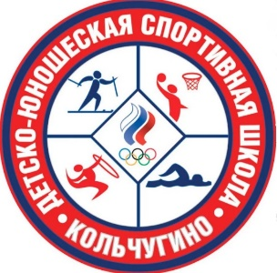 | Абраменко Аркадий | 7 | 24

РЕЙТИНГ
КОМАНДНЫЙ ЗАЧЕТ ФЕСТИВАЛЯ ЛЫЖЕРОЛЛЕРНЫХ ДИСЦИПЛИН 2022
ТЕКУЩИЙ РЕЙТИНГ КОМАНД
ОСНОВНАЯ НОМИНАЦИЯ - ЛЫЖЕРОЛЛЕРЫ

№ п/п | Название команды | Логотип команды | Очки - I этап | Очки - II этап | Очки - III этап | Очки - IV этап | Очки - V этап | Очки - VI этап | Очки - VII этап | Сумма очков | Сумма очков 60% лучших гонок команды | Итоговое место сезон "весна-лето" | Очки - VIII этап | Очки - IX этап | Очки - X этап | Очки - XI этап | Предварительное место сезон "лето-осень"
1 | ABST |  | 111 | 110 | 83 | 88 | 117 | 87 | 85 | 681 | 426 | V | 114 | 103 | 114 |  | IV

2 | BozhenovSkiGroup |  | 112 | 118 | 122 | 117 | 111 | 105 | 113 | 798 | 470 | III | 124 | 122 | 122 |  | I

3 | Old Farts |  | 93 | 99 | DNS | DNS | DNS | DNS | DNS | 192 | 192 | XII | DNS | DNS | DNS

4 | ГСОБ Лесная Троицк |  | 126 | 130 | 135 | 120 | 128 | 75 | 126 | 840 | 519 | I | 118 | 122 | 128 |  | I

5 | Dahusim |  | 54 | 118 | 92 | 89 | 60 | Количество участников менее 2 человеков | 89 | 502 | 388 | VI | DNS | 86 | Количество участников менее 2 человеков |  | X

6 | Клуб Манжосова |  | 111 | 113 | 131 | 107 | 117 | 101 | 124 | 804 | 485 | II | 107 | 128 | 114 |  | III

7 | МГТУ им. Н.Э. Баумана |  | 84 | Количество участников менее 2 человек | 60 | 92 | 62 | DNS | 37 | 335 | 298 | IX | DNS | 72 | 56 |  | VII

8 | СК МарьиноМультиСпорт |  | 115 | 107 | 110 | 121 | 111 | 103 | 114 | 781 | 461 | IV | 73 | 118 | 119 |  | V

9 | СпортВектор |  | 96 | 110 | 87 | Количество участников менее 2 человек | 85 | 84 | 87 | 549 | 380 | VII | 88 | 99 | 84 |  | VI

10 | СШОР ЩЕЛКОВО |  | Количество участников менее 2 человек | Количество участников менее 2 человек | Количество участников менее 2 человек | Количество участников менее 2 человек | Количество участников менее 2 человек | DNS | DNS |  |  |  | DNS | Количество участников менее 2 человек | Количество участников менее 2 человек

11 | YarSkiTeam |  | DNS | 62 | 65 | DNS | 62 | DNS | 66 | 255 | 255 | X | DNS | 53 | 60 |  | IX

12 | ДЮСШ Кольчугино |  | DNS | Количество участников менее 2 человек | DNS | DNS | 49 | DNS | Количество участников менее 2 человек | 49 | 49 | XIII | DNS | DNS | Количество участников менее 2 человек

13 | CORSAC sport club |  | DNS | DNS | 84 | 44 | 88 | DNS | DNS | 216 | 216 | XI | DNS | 75 | 44 |  | VIII

14 | Soulmate sport club |  | DNS | DNS | 120 | 52 | 98 | DNS | 51 | 321 | 321 | VIII | Количество участников менее 2 человек | 42 | DNS |  | XI

